人物卡
 |  |  |  |  | 粉毛美少女
 |  |  |  |  |  |  |  |  |  |  |  |  |  |  |  |  |  |  |  | 提示：
 |  |  |  |  | 外貌
 |  |  |  |  |  |  |  |  |  |  |  |  |  |  |  |  |  |  |  | 1、綠色部分為自動計算，不需要用手填。
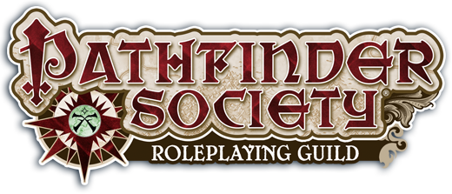
 |  |  |  |  |  |  |  |  |  |  |  |  |  |  |  |  |  |  |  | 2、灰色部分為既可自動計算/下拉式功能表選擇、又可手動填寫。
 |  |  |  |  |  |  |  |  |  |  |  |  |  |  |  |  |  |  |  | 3、橙色部分僅供參考並不會參與數值計算。
 |  |  |  |  |  |  |  |  |  |  |  |  |  |  |  |  |  |  |  | 4、盔甲與盾牌的檢定減值需填負數或零。
 |  |  |  |  |  |  |  |  |  |  |  |  |  |  |  |  |  |  |  | 5、專職職業本職技能可自動出，兼職需要手動填寫。
 | 遁地速度 |  |  |  |  |  |  |  |  |  |  |  |  |  |  |  |  |  |  | 6、其他道具裡的武器與護具等內容，一定要填數量，否則價錢不會自動顯示。
...
 |  |  |  |  |  |  |  |  | 瘀傷 |  |  |  | 傷害減免
 |  |  |  |  |  |  |  |  | 0

+ |  | + |  | + |  | + |  | + |  | + |  | + |  | + |  | + |  | +

 | 閃避 |  | 偏斜 |  | 內在 |  | 洞察 |  | 環境 |  | 士氣 |  | 幸運 |  | 褻瀆 |  | 神聖 |  | 其他
...

